Newton Raphson
Metodo de Newton Raphson

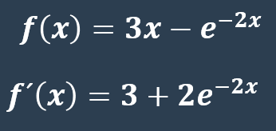
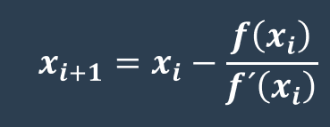
Problema 1: |  |  |  |  | Formula:

 | xi | f(x) | f´(x) | xn | ER | EA
 | 1 | 2.864664717 | 3.270670566 | 0.1241353543
 | 0.1241353543 | -0.4077426586 | 4.560297443 | 0.2135467718 | 0.418697116 | 0.0894114175
 | 0.2135467718 | -0.01176220571 | 4.304805042 | 0.2162791153 | 0.01263341313 | 0.002732343415
 | 0.2162791153 | -9.723563567E-06 | 4.297694139 | 0.2162813778 | 1.046094277E-05 | 2.262507115E-06
 | 0.2162813778 | 0 | 4.297688267 | 0.2162813778 | 0 | 0
 | 0.2162813778 | 0 | 4.297688267 | 0.2162813778 | 0 | 0

 | X | Y
 | 0 | -1
 | 0.04 | -0.8031163464
 | 0.08 | -0.612143789
 | 0.12 | -0.4266278611
 | 0.16 | -0.2461490371
 | 0.2 | -0.07032004604
 | 0.24 | 0.1012166082
 | 0.28 | 0.2687909362
 | 0.32 | 0.432707576
 | 0.36 | 0.593247744
 | 0.4 | 0.7506710359
 | 0.44 | 0.9052170883
 | 0.48 | 1.057107114
 | 0.52 | 1.206545318

